상품제안서
샌디스크 Z74 USB3.0 | 상품코드: S00877

 |  |  |  |  |  |  | 02-713-8555 | www.synergygift.co.kr
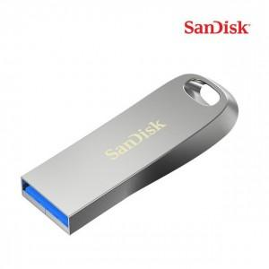

【상세/제작정보】

【인쇄/포장옵션】 | 레이저 / 포장지포장

【공급단가】 | 수량 | 50~ | 100~ | 500~ | 1,000~ | 3,000~
*VAT별도 | 32G | 20,000원 | 19,520원 | 18,720원 | 18,240원 | 17,760원
 | 64G | 25,340원 | 24,730원 | 23,710원 | 23,110원 | 22,500원
 | 128G | 37,840원 | 36,930원 | 35,410원 | 34,510원 | 33,600원

【상품 URL】 | https://www.synergygift.co.kr:443/src/goods_detail.php?gdno=17568

